关系图
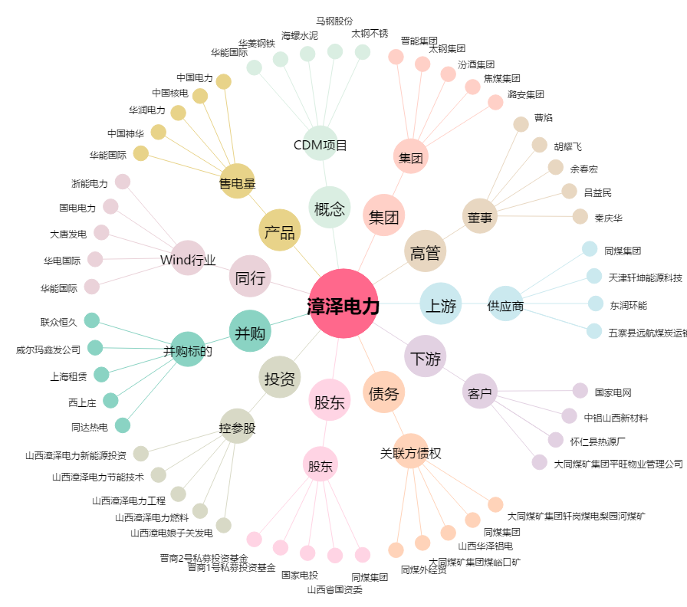
漳泽电力[000767.SZ] - 关系概览图

